Solicitudes Abril-Junio 2022
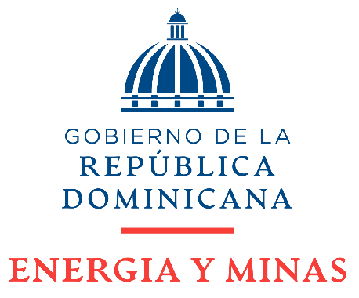

Dirección General de Ética e Integridad Gubernamental

Solicitudes Recibidas por la OAI Trimestre Abril-Junio 2022

 | Física | PORTAL SAIP | 311 | Otras
Recibidas | 0 | 24 | 0 | 0
Respondidas dentro del plazo establecido | 0 | 17 | 0 | 0
Rechazadas | 0 | 0 | 0 | 0
Uso de Prórroga Excepcional | 0 | 0 | 0 | 0
Remitidas a otra institución (Art. 16 del Decreto No. 130-05) | 0 | 6 | 0 | 0
Solicitudes en proceso | 0 | 1 | 0 | 0

 | Delmis Marte Hichez Responsable de Acceso a la Información.

